入力用
 |  |  |  |  |  |  |  |  |  |  |  |  |  |  |  |  |  |  |  |  | 様式2
【担当 |  |  |  |  |  |  |  |  | 様】 |  |  | 歯科医院名
【訪問歯科診療について( |  |  |  |  |  | 初回・ |  |  | 再診・ |  |  | 最終)ご報告 |  |  |  | ◆報告日 |  |  |  | 年 |  | 月 | 日

事業所名： |  |  |  |  |  |  |  |  |  | 様 |  | 発信元： |  |  | (歯科医師) |  |  |  |  | (歯科衛生士)

FAX: |  |  |  |  | TEL: |  |  |  |  |  |  | FAX: |  |  |  |  |  | TEL:

ご利用者様： |  |  |  |  |  |  |  | 様 |  | 性別： |  |  |  |  | 生年月日： |  |  |  |  | 年 |  | 月 | 日

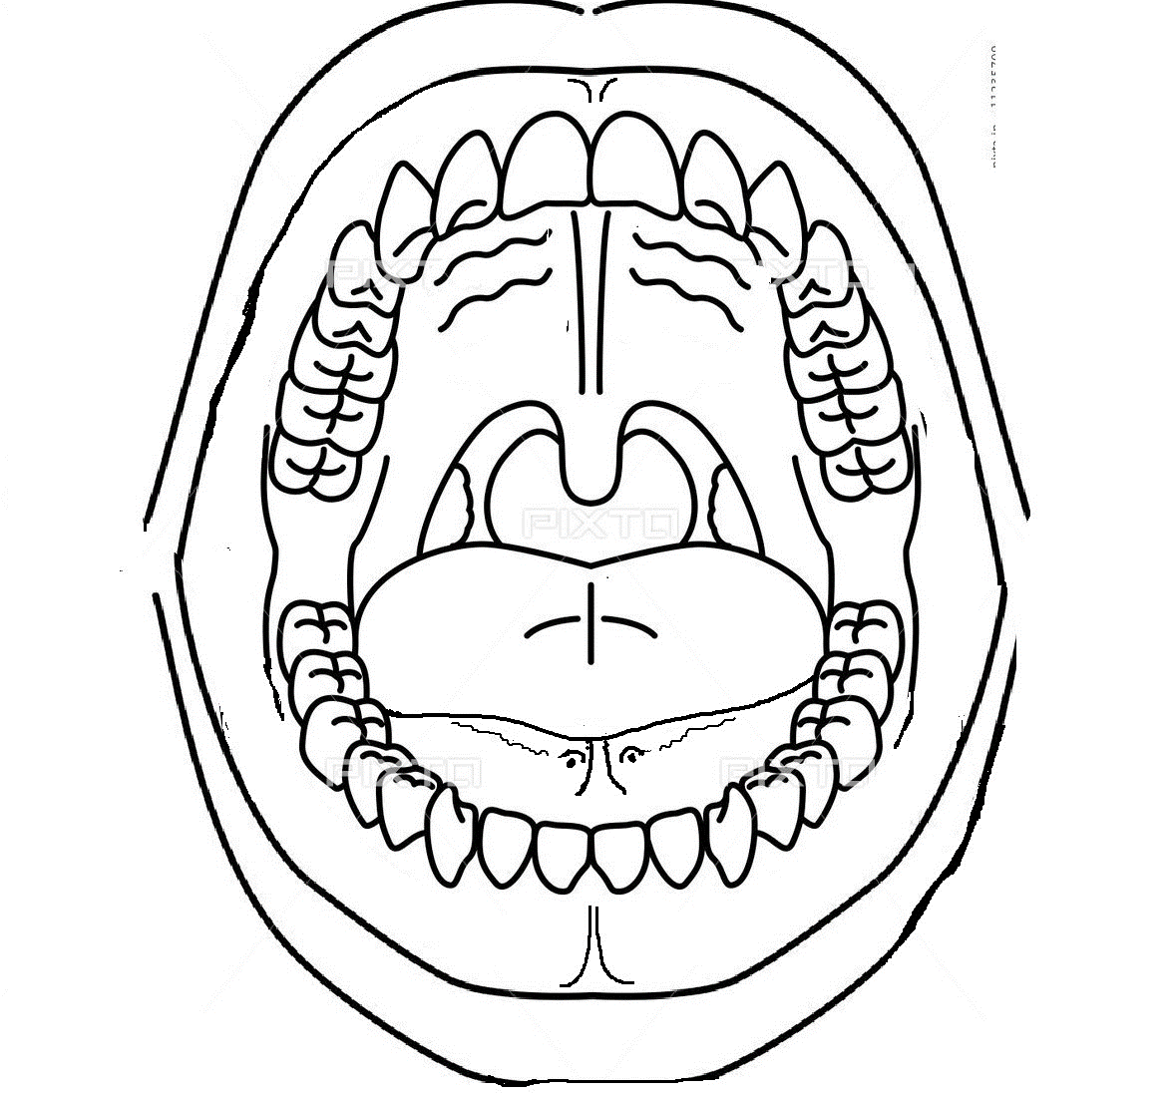
右上
左上
初（再）診日： |  |  |  |  | 年 |  | 月 |  | 日
診療予定期間：おおよそ
訪問頻度： |  |  |  | 回/
◆現在の状況
歯の総数 |  |  |  |  | 本/28本(32本）
むし歯 ( |  | ある |  |  | ない)
お口の清掃状況 ( |  |  |  | 不良・ |  | 普通・ |  |  | 良好)
歯肉の状態 ( |  |  | 不良・ |  |  | 普通・ |  |  | 良好)
入れ歯の状態( |  |  | 不良・ |  |  | 普通・ |  |  | 良好)
その他

左上
左下
●摂食嚥下状況 |  |  | (問題が |  |  | ある・ |  |  | ない)
特記：

●口腔機能状況 |  |  | (問題が |  |  | ある・ |  |  | ない)
特記：

◆(必要な)治療内容：(実際の治療に関してはご相談の上、決定いたします) |  |  |  |  |  |  |  |  |  |  |  |  |  |  |  |  |  | 治療中 |  |  | 治療完了
歯牙処置： |  |  | 虫歯処置 |  |  |  | 歯根処置 |  |  | 歯周処置 |  |  |  | その他
外科処置： |  |  | 抜歯 |  |  | 粘膜処置 |  |  |  | 切開 |  |  | その他
義 歯： |  |  | 調整 |  |  | 修理( |  | ) |  |  |  |  |  | その他
その他： |  |  | 口腔乾燥 |  |  | お口の管理 |  |  |  | 摂食機能療法 |  |  |  |  | その他
(継続的)歯科治療の必要性 |  |  |  |  |  |  | ある |  |  | ない
(継続的)口腔ケアの必要性 |  |  |  |  |  |  | ある |  |  | ない
 | 口腔機能・清掃指導 |  |  |  |  | 義歯清掃・清掃指導 |  |  |  |  |  | 摂食嚥下機能訓練 |  |  |  |  | その他
◆ケア等の指示 |  |  |  | 口腔保清コントロール |  |  |  |  |  |  | 義歯（咀嚼）トレーニング |  |  |  |  |  |  |  | 口腔機能維持管理
 |  |  |  | 食形態の検討・指示等 |  |  |  |  |  |  | 食介助の検討・指導等 |  |  |  |  |  |  | その他
◆備考欄：（上記☑に対する療養・日常生活上の留意点及び指示など・他）

◆今後の予定
 | 次回の訪問診療は |  |  |  |  | 月 |  | 日( |  | ) |  | ： |  | 頃の予定です。
 | 定期的に口腔機能管理等行います。
 | 今回で終診です。経過をみて、異常などあればご連絡ください。
 |  |  |  |  |  |  | 何かございましたら、ご連絡くださいますようお願いいたします
 |  |  |  |  |  |  |  |  |  |  |  |  |  |  |  | 公益社団法人 鹿児島県歯科医師会

